Hoja1
Razón de cambio: Resumen y ejemplo

Derivada: resumen y ejemplos

Derivada: ejercicios

Derivada: gráficos de apoyo para ejercicios

Extremos de una función, máximos y mínimos relativos: resumen

Extremos de una función: ejercicios

Límites
Lo primero: ¿Qué es una función?
Consideremos un par de conjuntos X e Y. Decimos que una función de X a Y es una relación tal que:
1. $dom f=X$
2. Para cada elemento $x∈X$ hay un elemento único de $y∈Y$ con $\left(x, y\right)∈f$
Informalmente, podemos decir que una función "transforma" o "mapea" o "envía" un elemento 𝑥 a $y$, y para cada "argumento" 𝑥 hay un valor único 𝑦 que $f$ "asume" o "toma".
Por lo general, denotamos una relación o función o transformación o mapeo de X a Y como:
$$f:X→Y$$
$$f\left(x\right)=y$$
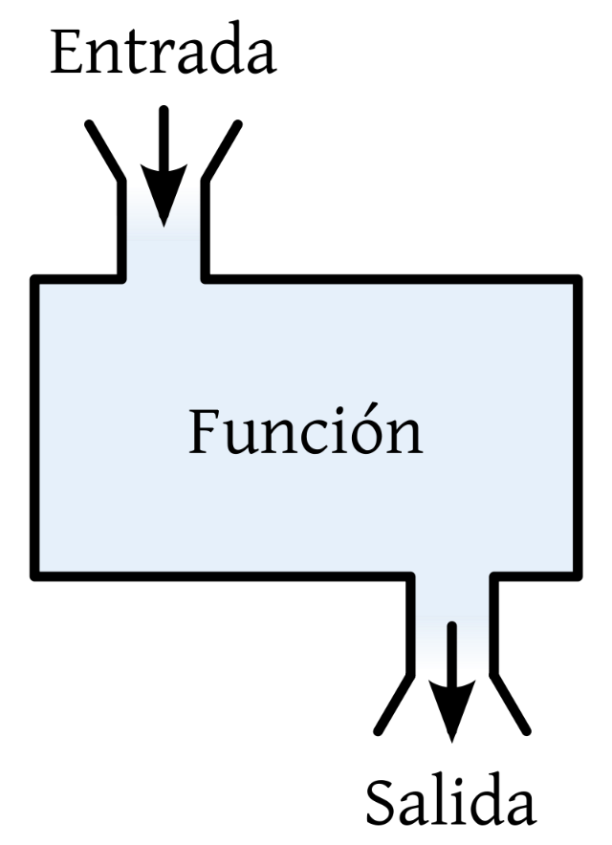

Límite: Concepto general
Dada una función $f: ℝ→ℝ$ y un punto $x_{0}$, el límite de $f$ cuando x tiende a $x_{0}$ se representa como:
$$\lim_{x→x_{0}}{f(x )}$$
El valor del límite es el valor al que se aproxima $f$ cuando x se aproxima, tiende o se acerca a $x_{0}$. Si $f(x_{0})$ está definido, el valor del límite es el valor que toma $f$ evaluada en el punto $x_{0}$.

El límite es el estudio de la tendencia de una función (o lo que le pasa a una función) a medida que su(s) variables de entrada (variables independientes) se acercan o aproximan a cierto valor.
En el estudio del límite
$$\lim_{x→3}{f(x)}$$
No interesa cuánto "devuelve" la función en $x_{0}$, lo que interesa es cuánto devuelve la función cuando X se aproxima a $x_{0}$. Usualmente nos interesa evaluar lo que le pasa a una función cuando X (la entrada) se aproxima a puntos extremos, pero no en esos puntos extremos.
En el estudio de límites, no se trata de evaluar una función. Se debe analizar primero la función que se tiene y "ver" qué le ocurre a la función en valores cercanos al límite.

Límites laterales
El límite de $f\left(x\right)$ cuando x tiende a $x_{0}$ existe si y solo sí existen los límites laterales y, además, son iguales:
$$\lim_{x→x_{0}^{−}}{f(x)}=\lim_{x→x_{0}^{+}}{f(x)}=K$$
$$\lim_{x→x_{0}}{f(x)}=K$$
Si $f(x_{0})$ está definido, el valor del límite es el valor que toma f evaluada en el punto $x_{0}$. Si$f(x_{0})$ no está definido, entonces el valor del límite es el valor al que se aproxima f cuando x se aproxima o tiende a $x_{0}$.
Pero ¿Qué son los límites laterales? Existen dos límites laterales:
El límite lateral de $f(x)$ cuando x tiende a $x_{0}$ por la derecha es:
$$\lim_{x→x_{0}^{+}}{f(x)}$$
El límite lateral de $f(x)$ cuando x tiende a $x_{0}$ por la izquierda es:
$$\lim_{x→x_{0}^{−}}{f(x)}$$

Ejemplos límites
Límite de una función constante:
$$\lim_{x→a}{c}=c$$

$$\lim_{x→6}{\frac{7}{6}=}\frac{7}{6}$$
$$\lim_{x→3/2}{π=π}$$
$$\lim_{x→−2}{8=}8$$

Límite de una función lineal:
$$\lim_{x→a}{(mx+b)}=ma+b$$

$$\lim_{x→4}{(2x+1)}=9$$
$$\lim_{x→0}{(x+10)}=10$$
$$\lim_{x→1}{(12+3x)}=$$

Límite de la suma y diferencia de funciones:
$$\lim_{x→a}\left[f\left(x\right)±g\left(x\right)\right]=\lim_{x→a}{f(x)±\lim_{x→a}{g(x)}}$$

$$f\left(x\right)={3x+12}$$
$$\lim_{x→4}{(3x+12x)}=\lim_{x→4}{3x}+\lim_{x→4}{12x=12+48=60}$$

$$g\left(x\right)={11x+5}$$

$$\lim_{x→1}\left[f\left(x\right)−g(x)\right]=\lim_{x→1}{[(3x+12)}−(11x+5)]=$$

Límite del producto de funciones:
$$\lim_{x→a}\left[f\left(x\right)∙g\left(x\right)\right]=\lim_{x→a}{f(x)∙\lim_{x→a}{g(x)}}$$

$$\lim_{x→1}{[x(2x+1)]}=\lim_{x→1}{x}∗\lim_{x→1}{2x+1}=1∗3=3$$
$$\lim_{x→2}{3x∙11=}\lim_{x→2}{3x∗\lim_{x→2}{11}=6∗11=66}$$

Límite de la n-ésima potencia de una función:
$$\lim_{x→a}{{f(x)}^{n}={\left[\lim_{x→a}{f(x)}\right]}^{n} ;n∈ℤ^{+}}$$

$$\lim_{x→−2}{{(5x+7)}^{4}={\left(\lim_{x→−2}{5x+7}\right)}^{4}=}{(−3)}^{4}=81$$
$$\lim_{x→1}{{(12x+5)}^{2}={\left(\lim_{x→1}{12x+5}\right)}^{2}={17}^{2}=289}$$
$$\lim_{x→1}{{\left(12x+5\right)}^{2}=}$$

81
 | 289

Límite de la n-ésima raíz de una función:
$$\lim_{x→a}{\sqrt[n]{f(x)}=\sqrt[n]{\lim_{x→a}{f(x)}} ;n∈ℤ^{+}}$$
Si $a>0$ y $n$ es un número entero positivo, o si $a≤0$ y $n$ es un número entero impar, entonces:
$$\lim_{x→a}\sqrt[n]{f(x)}=\sqrt[n]{f(x)}$$

$$\lim_{x→9}{\sqrt[3]{x}=}$$

$$\lim_{x→1}{\sqrt[2]{3x}=\sqrt{\lim_{x→1}{3x}}=\sqrt{3}}$$
$$\lim_{x→−4}{\sqrt{2x}}=\sqrt{\lim_{x→−4}{2x}}=\sqrt{−8}:no está definido en los reales$$

 |  |  | #NUM!

$$\lim_{x→2}{\sqrt{\frac{x^{3}+2x+3}{x^{2}+5}}}=\sqrt{\lim_{x→2}{\frac{x^{3}+2x+3}{x^{2}+5}}}=\sqrt{\frac{\lim_{x→2}{x^{3}+2x+3}}{\lim_{x→2}{x^{2}+5}}}=\sqrt{\frac{8+4+3}{9}=}\sqrt{\frac{15}{9}}=\sqrt{\frac{5}{3}}$$

$$\lim_{x→−9}{\sqrt[3]{9x}}$$

Límite del cociente de dos funciones:
$$\lim_{x→a}{\frac{f(x)}{g(x)}=\frac{\lim_{x→a}{f(x)}}{\lim_{x→a}{g(x)}} ;\lim_{x→a}{g(x)≠0}}$$

$$\lim_{x→4}{\frac{x}{−7x+1}=\frac{\lim_{x→4}{x}}{\lim_{x→4}{−7x+1}}=\frac{4}{−7∗4+1}=−\frac{4}{27}}$$

 |  | -0.75351962974

$$\lim_{x→−4}{\sqrt[3]{\frac{x}{−7x+1}}}=\sqrt[3]{\lim_{x→−4}{\frac{x}{−7x+1}}}=\sqrt[3]{\frac{\lim_{x→−4}{x}}{\lim_{x→−4}{−7x+1}}}=\sqrt[3]{\frac{−4}{29}}≈−0,52$$

Algunos ejercicios

$$\lim_{x→2}{\sqrt{\frac{x^{3}+2x+3}{x^{2}+5}=}}$$
$$\lim_{x→2}{(x^{2}+7x−5)=}$$

$$\lim_{x→4}{\frac{\sqrt{x}−2}{x−4}=}$$
$$\lim_{x→5}{\frac{x^{2}−25}{x−5}=}\frac{\left(x−5\right)∗(x+5)}{(x−5)}=\left(x+5\right)=10$$

$$\lim_{x→−2}{{(5x+7)}^{4}={\left[\lim_{x→−2}{5x+7}\right]}^{4}}={\left[5∗\left(−2\right)+7\right]}^{4}={\left[−10+7\right]}^{4}={(−3)}^{4}$$

Límite del producto de dos funciones
$\lim_{x→4}{x(2x+1)}$=$\lim_{x→4}{x∗\lim_{x→4}{2x+1}}$=4 * (2*4+1)=4 *9=36

Límite de la enésima potencia de una función

$$\lim_{x→4}{\frac{x}{−7x+1}=\frac{4}{−7∗4+1}=\frac{4}{−28+1}=\frac{4}{−27}}$$

$$\lim_{x→4}{\frac{x}{−7x+1}=\frac{\lim_{x→4}{x}}{\lim_{x→4}{−7x+1}}=\frac{4}{−7∗4+1}=\frac{4}{−28+1}=\frac{4}{−27}}$$
Si la función está definida en x, el valor del límite se obtiene al evaluar f en x.
ESTO ES SÓLO CUANDO f ESTÁ DEFINIDA EN x

$$\lim_{x→1}{\frac{x^{2}−1}{x+1}=\frac{1^{2}−1}{1+1}=\frac{0}{2}=0}$$

$$\lim_{x→1}{\frac{x^{2}−1}{x+1}=\frac{\lim_{x→1}{x^{2}−1}}{\lim_{x→1}{x+1}}=\frac{1^{2}−1}{1+1}=\frac{0}{2}=0}$$

Indeterminación

$$\lim_{x→−3}{\frac{x^{2}−9}{x+3}=\frac{\left(x−3\right)∗(x+3)}{(x+3)}}=\left(x−3\right)=−3−3=−6$$

$$\lim_{x→1/2}{\frac{1}{2x−1}}$$

Límite de la raíz n-éima de una función
$$\lim_{x→−4}{\frac{x}{−7x+1}=}\frac{−4}{−7∗\left(−4\right)+1}=\frac{−4}{29}$$

$$\sqrt[3]{\frac{−4}{29}}$$

$$\lim_{x→2}{\sqrt{\frac{x^{3}+2x+3}{x^{2}+5}}}$$

$$\lim_{x→2}{\sqrt{\frac{x^{3}+2x+3}{x^{2}+5}}}$$

$$f\left(x\right)=\left\{\begin{aligned}x^{2}, si x<2 \\ \frac{1}{x}, si x ≥2\end{aligned}\right.$$

Debemos calcular el límite en el punto donde cambia la definición de la función, entonces tenemos que calcular los límites laterales.
$$\lim_{x→2}{f(x)}$$

$$\lim_{x→2^{−}}{x^{2}=}2^{2}=4$$
$$\lim_{x→2^{+}}{\frac{1}{x}=\frac{1}{2}}$$

$$2≠4$$
$$\lim_{x→2^{−}}{x^{2}≠}\lim_{x→2^{+}}{\frac{1}{x}}$$

$$\lim_{x→2}{f(x)}$$

$$\lim_{x→1}{g(x)}$$

g$\left(x\right)=\left\{\begin{aligned}{4−x}^{2}, si x≤1 \\ {2+x}^{2} si x>1\end{aligned}\right.$

h$\left(x\right)=\left\{\begin{aligned}x+5, si x<−3 \\ \sqrt{9−x^{2}}, si −3≤x≤3 \\ 3−x, si x>3\end{aligned}\right.$

$$\lim_{x→−3}{h(x)} y \lim_{x→3}{h(x)}$$

tabla y gráfico
$$\lim_{x→4}{2x+1}$$
 | Función

 | límite x | 0
f(x)

 | x por la izquierda | f(x) por izquierda | x por la derecha | f(x) por derecha
1. | -1 | 9 | 1 | 11
2. | -0.7 | 9.3 | 0.7 | 10.7
3. | -0.5 | 9.5 | 0.5 | 10.5
4. | -0.3 | 9.7 | 0.3 | 10.3
5. | -0.1 | 9.9 | 0.1 | 10.1
6. | -0.05 | 9.95 | 0.05 | 10.05
7. | -0.01 | 9.99 | 0.01 | 10.01
8. | -0.001 | 9.999 | 0.001 | 10.001
9. | -0.0001 | 9.9999 | 0.0001 | 10.0001
10. | -0.00001 | 9.99999 | 0.00001 | 10.00001

 | Datos para gráfico
 | x | y
 | -5 | 0
 | -4.9 | 0.1
 | -4.8 | 0.2
 | -4.7 | 0.3
 | -4.6 | 0.4
 | -4.5 | 0.5
 | -4.4 | 0.6
 | -4.3 | 0.7
 | -4.2 | 0.8
 | -4.1 | 0.9
 | -4 | 1
 | -3.9 | 1.1
 | -3.8 | 1.2
 | -3.7 | 1.3
 | -3.6 | 1.4
 | -3.5 | 1.5
 | -3.4 | 1.6
 | -3.3 | 1.7
 | -3.2 | 1.8
 | -3.1 | 1.9
 | -3 | 2
 | -2.9 | 2.1
 | -2.8 | 2.2
 | -2.7 | 2.3
 | -2.6 | 2.4
 | -2.5 | 2.5
 | -2.4 | 2.6
 | -2.3 | 2.7
 | -2.2 | 2.8
 | -2.1 | 2.9
 | -2 | 3
 | -1.9 | 3.1
 | -1.8 | 3.2
 | -1.7 | 3.3
 | -1.6 | 3.4
 | -1.5 | 3.5
 | -1.4 | 3.6
 | -1.3 | 3.7
 | -1.2 | 3.8
 | -1.1 | 3.9
 | -1 | 4
 | -0.9 | 4.1
 | -0.8 | 4.2
 | -0.7 | 4.3
 | -0.6 | 4.4
 | -0.5 | 4.5
 | -0.4 | 4.6
 | -0.3 | 4.7
 | -0.2 | 4.8
 | -0.1 | 4.9
 | 0 | 5
 | 0.1 | 5.1
 | 0.2 | 5.2
 | 0.3 | 5.3
 | 0.4 | 5.4
 | 0.5 | 5.5
 | 0.6 | 5.6
 | 0.7 | 5.7
 | 0.8 | 5.8
 | 0.9 | 5.9
 | 1 | 6
 | 1.1 | 6.1
 | 1.2 | 6.2
 | 1.3 | 6.3
 | 1.4 | 6.4
 | 1.5 | 6.5
 | 1.6 | 6.6
 | 1.7 | 6.7
 | 1.8 | 6.8
 | 1.9 | 6.9
 | 2 | 7
 | 2.1 | 7.1
 | 2.2 | 7.2
 | 2.3 | 7.3
 | 2.4 | 7.4
 | 2.5 | 7.5
 | 2.6 | 7.6
 | 2.7 | 7.7
 | 2.8 | 7.8
 | 2.9 | 7.9
 | 3 | 8
 | 3.1 | 8.1
 | 3.2 | 8.2
 | 3.3 | 8.3
 | 3.4 | 8.4
 | 3.5 | 8.5
 | 3.6 | 8.6
 | 3.7 | 8.7
 | 3.8 | 8.8
 | 3.9 | 8.9
 | 4 | 9
 | 4.1 | 9.1
 | 4.2 | 9.2
 | 4.3 | 9.3
 | 4.4 | 9.4
 | 4.5 | 9.5
 | 4.6 | 9.6
 | 4.7 | 9.7
 | 4.8 | 9.8
 | 4.9 | 9.9
 | 5 | 9.9555555556

Ejemplos límites al infinito
$$\lim_{x→∞}{\frac{cx^{n}}{c}=∞ ; n>0}$$
$$\lim_{x→∞}{\frac{c}{{cx}^{n}}=0 ; n>0}$$
$$\lim_{x→∞}{{cx}^{n}=∞ ; n≥1}$$
$\lim_{x→−∞}{\frac{c}{x^{n}}=0} (cuidado con el exponente)$

$$\lim_{x→∞}{{cx}^{n}=∞ ; n≥1}$$
$$\lim_{x→∞}{\frac{c}{{cx}^{n}}=\lim_{x→∞}{\frac{c}{\frac{1}{cx^{n}}}}=\lim_{x→∞}{ccx^{n}}=∞ ; n<0}$$

$$\lim_{x→∞}{−6x=−∞}$$
$$\lim_{x→−∞}{\frac{7}{x}=}$$
$$\lim_{x→∞}{\frac{2x}{7}=}$$

$$\lim_{x→∞}{3x−5=}∞$$
$$\lim_{x→−∞}{\frac{1}{\sqrt{x}}=}$$
$$\lim_{x→∞}{\frac{4}{x}=}$$

$$\lim_{x→∞}{x^{3}=∞}$$

$$\lim_{x→−∞}{\frac{6}{x^{−3}}}=$$
$$\lim_{x→∞}{\frac{1}{\sqrt{x}}}=$$
$$\lim_{x→−∞}{x^{5}=−∞}$$

$$\lim_{x→∞}{2x^{2}−11x=}∞$$
$$\lim_{x→∞}{\frac{1}{{5x}^{3}}}=$$
$$\lim_{x→∞}{\frac{6}{x^{3}}}=$$

$$\lim_{x→−∞}{3x^{2}−12x=}∞$$
$$\lim_{x→∞}{\frac{−8}{{13x}^{3}}=}$$

$$\lim_{x→−∞}{3x^{3}−12x=}−∞$$

$$\lim_{x→−∞}{\frac{1}{\sqrt[5]{x}}=}$$
$$\lim_{x→∞}{x^{6}−x^{3}=}∞$$

$$\lim_{x→∞}{−5x^{5}+2x^{2}−6x=}−∞$$
$$\lim_{x→−∞}{\frac{6}{x^{3}}=}$$

$$\lim_{x→∞}{5x^{5}+2x^{2}−6x=}∞$$

Cuando se tiene división de polinomios, se debe dividir cada término del numerador y del denominador por la mayor potencia que acompaña a la variable (x). Luego de simplificar (de ser posible), se aplican las reglas anteriores

$$\lim_{x→∞}{\frac{7x^{3}}{10x^{3}}=\lim_{x→∞}{\frac{\frac{7x^{3}}{x^{3}}}{\frac{10x^{3}}{x^{3}}}=\lim_{x→∞}{\frac{7}{10}=\frac{7}{10}}}}$$

$$\lim_{x→∞}{\frac{4x^{7}−2x^{5}+{3x}^{2}+1}{{5x}^{7}+{3x}^{6}−x+2}=}\lim_{x→∞}{\frac{\frac{4x^{7}}{x^{7}}−\frac{2x^{5}}{x^{7}}+\frac{3x^{2}}{x^{7}}+\frac{1}{x^{7}}}{\frac{5x^{7}}{x^{7}}+\frac{3x^{6}}{x^{7}}−\frac{x}{x^{7}}+\frac{2}{x^{7}}}=\lim_{x→∞}{\frac{4−\frac{2}{x^{2}}+\frac{3}{x^{5}}+\frac{1}{x^{7}}}{5+\frac{3}{x}−\frac{1}{x^{6}}+\frac{2}{x^{7}}}=\frac{\lim_{x→∞}{4−\frac{2}{x^{2}}+\frac{3}{x^{5}}+\frac{1}{x^{7}}}}{\lim_{x→∞}{5+\frac{3}{x}−\frac{1}{x^{6}}+\frac{2}{x^{7}}}}=\frac{4−0+0+0}{5+0−0+0}}=\frac{4}{5}}$$

Cuando la división es entre polinomios del mismo grado, el resultado del límite será la división de los coeficientes que acompañan la mayor potencia de x

$$\lim_{x→∞}{\frac{6x^{2}−4x−1}{{10x}^{2}+x+2}}=\frac{6}{10}=\frac{3}{5}$$

$$\lim_{x→∞}{\frac{3x^{2}−5x+7}{{7x}^{3}+{2x}^{2}+x−9}}=$$

Cuando el polinomio del numerador tiene menor grado que el polinomio del denominador, en general, el límite es igual a 0

$$\lim_{x→−∞}{\frac{5x^{2}+{2x}^{6}−7x−3}{{3x}^{8}−{2x}^{5}−{6x}^{4}+x+1}}=$$

Cuando el polinomio del numerador tiene mayor grado que el polinomio del denominador, el resultado será -∞ o +∞ , dependiendo del signo del coeficiente que acompaña a la mayor potencia

$$\lim_{x→∞}{\frac{3x^{4}+{5x}^{3}+2x+3}{{2x}^{2}−x−12}}=$$

$$\lim_{x→−∞}{\frac{3x^{4}+{5x}^{3}+2x+3}{{2x}^{2}−x−12}}=$$

Cuando el polinomio del numerador tiene mayor grado que el polinomio del denominador y el límite es al menos infinito (-∞ ), el resultado será -∞ o +∞ , dependiendo del signo del coeficiente que acompaña a la mayor potencia y si el exponente de dicha potencia es par o impar.

$$\lim_{x→−∞}{\frac{−3x^{4}+{5x}^{3}+2x+3}{{2x}^{2}−x−12}}$$

Razón de cambio
Razón de cambio o tasa promedio de variación
Si una cantidad $y$ es función de una cantidad $x$ (es decir, $y=f(x)$), se puede expresar la tasa de variación de $y$ por unidad de variación de $x$.
Si $x$ varía del valor $x_{0}$ al $x_{0}+∆x$, entonces $y$ varía de $f\left(x_{1}\right)$ a $f\left(x_{1}+∆x\right).$
Entonces, la variación de $y$ (que se denota como $∆y$) es $f\left(x_{1}+∆x\right)−f(x_{1})$cuando la variación de $x$ es $∆x$
La tasa promedio de variación de $y$ por unidad de variación de $x,$ conforme $x$ varía de $x_{1}$ a $x_{1}+∆x$ está dada por:
$$\frac{f\left(x_{1}+∆x\right)−f\left(x_{1}\right)}{∆x }=\frac{∆y}{∆x }$$

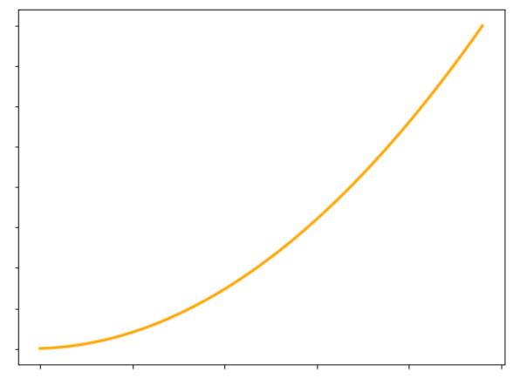

$$m=\frac{y_{1}−y_{0}}{x_{1}−x_{0}}=\frac{∆y}{∆x}=\frac{f\left(x_{0}+∆x\right)−f(x_{0})}{∆x}$$

$${f(x}_{1})=f(x_{0}+∆x)$$

$$∆y$$

$${f(x}_{0})$$

$$x_{0}$$
$$x_{1}=x_{0}+∆x$$

$$∆x$$

Ejercicio: Supongamos que administras La Fete Chocolat (una chocolatería nacional), y la función que describe los costos mensuales de producir cajas de cierto tipo de bombones es $C\left(X\right)=110+4x+0,02x^{2}$, donde x son las unidades producidas.
Lo normal es producir 100 cajas de bombones al mes, pero quieres tener una nueva meta de producir 120 cajas de bombones al mes. ¿Cuánto será la variación promedio de los costos al producir 120 cajas de bombones?

$$m=\frac{y_{1}−y_{0}}{x_{1}−x_{0}}=\frac{∆y}{∆x}=\frac{f\left(x_{0}+∆x\right)−f(x_{0})}{∆x}$$

$$\frac{f\left(x_{0}+∆x\right)−f(x_{0})}{∆x}=\frac{110+4\left(x_{0}+∆x\right)+0,02{(x_{0}+∆x)}^{2}−(110+4x_{0}+0,02x_{0}^{2})}{∆x}$$

$$\frac{f\left(x_{0}+∆x\right)−f(x_{0})}{∆x}=\frac{110+4x_{0}+4∆x+0,02\left(x_{0}^{2}+2x_{0}∆x+{∆x}^{2}\right)−110−4x_{0}−0,02x_{0}^{2}}{∆x}$$

$$\frac{f\left(x_{0}+∆x\right)−f(x_{0})}{∆x}=\frac{110+4x_{0}+4∆x+\left({0,02x}_{0}^{2}+0,04x_{0}∆x+{0,02∆x}^{2}\right)−110−4x_{0}−0,02x_{0}^{2}}{∆x}$$

$$\frac{f\left(x_{0}+∆x\right)−f(x_{0})}{∆x}=\frac{4∆x+\left(0,04x_{0}∆x+{0,02∆x}^{2}\right)}{∆x}=\frac{4∆x+0,04x_{0}∆x+0,02{∆x}^{2}}{∆x}$$

$$\frac{f\left(x_{0}+∆x\right)−f(x_{0})}{∆x}=\frac{4∆x+0,04x_{0}∆x+0,02{∆x}^{2}}{∆x}=\frac{∆x(4+0,04x_{0}+0,02∆x)}{∆x}=4+0,04x_{0}+0,02∆x$$

$$\frac{f\left(x_{0}+∆x\right)−f(x_{0})}{∆x}=4+0,04x_{0}+0,02∆x$$

$$\frac{f\left(x_{0}+∆x\right)−f(x_{0})}{∆x}=4+0,04x_{0}+0,02∆x=4+0,04∗100+0,02∗20=8,4$$
8.4

Cuando la producción varía de 100 a 120 unidades unidades, mis costos varían en promedio 8,4 pesos

Derivadas
Lo primero: ¿Qué es una función?
Consideremos un par de conjuntos X e Y. Decimos que una función de X a Y es una relación tal que:
1. $dom f=X$
2. Para cada elemento $x∈X$ hay un elemento único de $y∈Y$ con $\left(x, y\right)∈f$
Informalmente, podemos decir que una función "transforma" o "mapea" o "envía" un elemento 𝑥 a $y$, y para cada "argumento" 𝑥 hay un valor único 𝑦 que $f$ "asume" o "toma".
Por lo general, denotamos una relación o función o transformación o mapeo de X a Y como:
$$f:X→Y$$
$$f\left(x\right)=y$$

Muchos problemas en el mundo real dependen de la determinación de la recta tangente a la gráfica de uan función en un punto específico de la función. Usaremos el concepto de límite para definir la pendiente de la recta tangente en cierto punto.
Consideremos una función $f$ y una recta que intersecta a esta función en dos puntos (A y B). Esta es una recta secante, ya que intersecta en dos puntos a la función. El punto A tiene por abscisa el valor $x_{1}$ y, por tanto, su valor en el eje de las $y$ es $f(x_{1})$. El punto B tiene por coordenada $x$ a $x_{2}$, por lo que su valor de ordenada es $f(x_{2})$. ¿Cuál es la pendiente de la recta tangente que cruza a la función en los puntos A y B?
Recordemos que la "fórmula" de la pendiente (a la que llamaremos $m$) de una recta es:
$$m=\frac{Y_{2}−Y_{1}}{X_{2}−X_{1}}$$
La diferencia entre las coordenas $x$ la denotarmos por $∆x$. Por lo tanto:
$$∆x=x_{2}−x_{1}$$
Y si denotamos los valores de salida usando la notación $f(x)$ podemos reescribir la "fórmula" de la pendiente como:
$$m=\frac{f\left(x_{2}\right)−f(x_{1})}{∆x}$$
Y si, de la expresión de $∆x$, despejamos $x_{2}$ como $x_{2}=x_{1}+∆x$, podemos escribir la pendiente como:
$$m=\frac{f\left(x_{1}+∆x\right)−f(x_{1})}{∆x}$$
Ahora bien, lo que necesitamos es la pendiente de la recta tangente en un punto de la función. Para ellos, condiremos el punto A fijo y el punto B de libre movimiento. Si vamos moviendo o aproximando el punto B hacia el punto A, la distancia entre ambos puntos se acorta, por lo que $∆x$ tiende a 0. Es decir, es "como si existiera sólo el punto A". Es en esta posición límite la que se quiere como la recta tangentea la gráfica de $f$ en el punto A.
En otras palabras, la pendiente de la recta tangentea la gráfica de $f$ en el punto A es:
$$\lim_{∆x→0}{m}$$
Si este límite existe.

Por lo tanto, la recta tangente la función $f$ en el punto $\left(x_{1}, f\left(x_{1}\right)\right)$ es :
$$m\left(x_{1}\right)=\lim_{∆x→0}{\frac{f\left(x_{1}+∆x\right)−f(x_{1})}{∆x}}$$

La pendiente de la recta tangente a la gráfica de una función en un punto se denomina pendiente de la gráfica en el punto.

Ejemplo:
Determina la ecuación de la recta tangente a la función (parábola) $y=x^{2}−1$ en el punto $(2, 3)$

$$f(x)=x^{2}−1$$

$$f^{′}\left(x\right)={2x}^{2−1}=2x^{1}=2x$$

$$\lim_{∆x→0}{\frac{f(x_{1}+∆x)−f(x_{1})}{∆x}=\lim_{∆x→0}{}\frac{{(x_{1}+∆x)}^{2}−1−(x_{1}^{2}−1)}{∆x}}=\lim_{∆x→0}{\frac{x_{1}^{2}+2x_{1}∆x+{∆x}^{2}−1−x_{1}^{2}+1}{∆x}}$$

$$\lim_{∆x→0}{\frac{2x_{1}∆x+{∆x}^{2}}{∆x}=\lim_{∆x→0}{\frac{∆x(2x_{1}+∆x)}{∆x}=\lim_{∆x→0}{2x_{1}+∆x=}}}2x_{1}=2∗2=4$$

Ese límite:
$$\lim_{∆x→0}{\frac{f\left(x_{1}+∆x\right)−f(x_{1})}{∆x}}$$
Tiene crucial importancia, y tiene un nombre en particular: La derivada de una función.
La derivada de una función $f$ es aquella función, denotada por $f′$, tal que su valor es un número $x$ del dominio de $f$ está dado por:
$$f^{′}\left(x_{1}\right)=\lim_{∆x→0}{\frac{f\left(x+∆x\right)−f(x)}{∆x}} (1)$$
Si este límite existe.
Por otra parte, si $x_{1}$ es un número en particular del dominio de $f$, entonces:
$$f^{′}\left(x_{1}\right)=\lim_{∆x→0}{\frac{f\left(x_{1}+∆x\right)−f(x_{1})}{∆x}} (2)$$
¿Cuál es la diferencia entre las ecuaciones (1) y (2)? Sólo se muestra que la pendiente de la recta tangente a la función $f$ en el punto $(x_{1}, f\left(x_{1}\right))$ es precisamente la derivada de $f$ evaluada en $x_{1}$

Ojo con la notación:
Podemos denotar al numerador del límite, $f\left(x+∆x\right)−f(x)$, como $∆y$. Es decir:
$$∆y=f\left(x+∆x\right)−f(x)$$
$∆y$ se denomina incremento de $y$, representa el cambio en el valor de la función cuando $x$ varía en $∆x$.
Si usamos la notación $\frac{dy}{dx}$ en lugar de $f′(x)$, nuestro límite quedaría expresado como:
$$\frac{dy}{dx}=\lim_{∆x→0}{\frac{∆y}{∆x}}$$
A veces, también la derivada se suele expresar como $\frac{d}{dx}$ o como $\frac{d}{dx}(y)$, lo que significa la derivada de $y$ con respecto a $x$.
Si nuestra función se denota por otra letra, por ejemplo $g$, y se define por la ecuación $s=g(t)$, entonces la derivada de $g$ puede denotarse de las siguientes formas:
$g^{′}\left(t\right) \frac{ds}{dt} \frac{d}{dt}g\left(t\right) D_{t}[g\left(t\right)]$

Ejemplos 1
Regla de derivada (o diferenciación) de una función constante:
$$f\left(x\right)=c$$
$$f^{′}\left(x\right)=0$$

$$f\left(x\right)=\frac{1}{7}$$
$$f\left(x\right)=6$$

$$f′\left(x\right)=0$$
$$f′\left(x\right)=0$$

Regla de derivada de potencias (con exponentes enteros positivos):
$$f\left(x\right)=x^{n}$$
$$f^{′}\left(x\right)={nx}^{n−1}$$

$$f\left(x\right)=x^{8}$$
$$f\left(x\right)=x$$

$$f^{′\left(x\right)}=8x^{8−1}={8x}^{7}$$
$$f^{′\left(x\right)}=1x^{1−1}=1x^{0}=1$$

Regla de derivada para el producto de una función por una constante
$${g\left(x\right)=c∗f(x)}$$
$$g^{′}\left(x\right)=c∗f′(x)$$

$$f\left(x\right)={5x}^{7}$$
$$f\left(x\right)={\frac{1}{3}x}^{2}$$

$$f^{′\left(x\right)}={5∗7x}^{7−1}=35x^{6}$$
$$f^{′\left(x\right)}={\frac{1}{3}2x}^{2−1}=\frac{2}{3}x$$

Derivada para la suma de funciones
$$h\left(x\right)=f\left(x\right)±g\left(x\right)$$
$$h^{′}\left(x\right)=f^{′}\left(x\right)±g′(x)$$

$$f\left(x\right)={7x}^{4}−2x^{3}+8x+5$$
$$f\left(x\right)={8x}^{3}+5x^{2}−x+7$$

$$f^{′}(x)=7∗4x^{3}−2∗3x^{2}+8+0$$
$$f′\left(x\right)=8∗3x^{2}+5∗2x−1+0$$

$$f′\left(x\right)=24x^{2}+10x−1$$
$$f^{′\left(x\right)}=28x^{3}−6x^{2}+8$$

$$h\left(x\right)=3x^{3}$$

Derivada para el producto
$$h\left(x\right)=f\left(x\right)∗g(x)$$
$$h′\left(x\right)=f\left(x\right)g^{′}\left(x\right)+g\left(x\right)f′(x)$$

$$h\left(x\right)=3∗3∗x^{2}+3x^{3}∗0$$

$$h\left(x\right)=9x^{2}$$
$$h\left(x\right)=9x^{2}$$

Evaluar la derivada de f en los puntos de x -7.5, -3, 0 y 8. Comparar los resultados y concluir ¿En cuáles de estos puntos la función es más sensible a pequeños cambios en x?
$$h\left(x\right)={(2x}^{3}−{4x}^{2})({3x}^{5}+x^{2})$$
$$f\left(x\right)={(2x}^{2}+5)(4x−1)$$
$$h^{′}(x)=\left({2x}^{3}−{4x}^{2}\right)\left(15x^{4}+2x\right)+({3x}^{5}+x^{2})(6x^{2}−8x)$$

$$h^{′}\left(x\right)=30x^{7}+4x^{4}−60x^{6}−8x^{3}+18x^{7}−24x^{6}+6x^{4}−8x^{3}$$

$$h^{′}\left(x\right)=48x^{7}+10x^{4}−84x^{6}−16x^{3}$$

$$f\left(t\right)={(t}^{3}−2t+1)({2t}^{2}+3t)$$

$$f\left(s\right)={\sqrt{3}(s}^{3}−s^{2})$$
Evaluar la derivada de f en los puntos de x -5, 0 y 5. Comparar los resultados y concluir ¿En cuáles de estos puntos la función es más sensible a pequeños cambios en x?

Regla de derivada para el cociente
$$h\left(x\right)=\frac{f(x)}{g(x)}, donde g\left(x\right)≠0$$
$$h^{′}\left(x\right)=\frac{g\left(x\right)f^{′}\left(x\right)−f\left(x\right)g′(x)}{{[g\left(x\right)]}^{2}}$$

$$f\left(x\right)=\frac{2x}{x+3}$$
$$h\left(x\right)=\frac{{2x}^{3}+4}{x^{2}+1}$$
$$f\left(x\right)=\frac{{4−3x −x}^{2}}{x−2}$$

$$h′\left(x\right)=\frac{\left(x^{2}+1\right)\left({6x}^{2}\right)−({2x}^{3}+4)(2x)}{{(x^{2}+1)}^{2}}$$
$$f′\left(x\right)=\frac{\left(x−2\right)\left(−3−2x\right)−(4−3x−x^{2})(1)}{{(x−2)}^{2}}$$

$$h′\left(x\right)=\frac{6x^{4}+6x^{2}−(4x^{4}+8x)}{{(x^{2}+1)}^{2}}$$
$$f′\left(x\right)=\frac{−3x−2x^{2}+6+4x+3x+x^{2}}{{(x−2)}^{2}}$$

$$h′\left(x\right)=\frac{6x^{4}+6x^{2}−4x^{4}−8x)}{{(x^{2}+1)}^{2}}$$

$$f′\left(x\right)=\frac{−x^{2}+4x+6}{{(x−2)}^{2}}$$

$$h′\left(x\right)=\frac{2x^{4}+6x^{2}−8x}{{(x^{2}+1)}^{2}}$$

$$f′\left(x\right)=\frac{−x^{2}+4x+6}{x^{2}−4x+4}$$

$$h′\left(x\right)=\frac{2x^{4}+6x^{2}−8x}{x^{4}+2x^{2}+1}$$

Regla de derivada para potencias (con exponentes enteros negativos):
$$f\left(x\right)=x^{−n}, con x≠0 y n un entero negativo$$
$$f^{′}\left(x\right)={−nx}^{−n−1}$$

$$\frac{d}{dx}\left(\frac{3}{x^{5}}\right)=$$
$$g\left(x\right)=\frac{1}{x^{2}}$$
$$f\left(z\right)=\frac{4}{3z^{3}}$$

Regla de la cadena
Si la función $g$ es diferenciable en $x$ y la función $f$ en diferenciable en $g(x)$, entonces la función compuesta $f∘g$ es diferenciable (derivable) en $x$, entonces:
$$(f∘g)′\left(x\right)=f^{′}\left(g\left(x\right)\right)g′(x)$$

$$f\left(x\right)={(2x^{3}−5x^{2}+4)}^{10}$$
$$f\left(x\right)={(\frac{2}{x−1})}^{5}$$
$$f\left(x\right)={(x)}^{5}$$
$$f\left(x\right)=f\frac{2}{x−1}$$
$$f\left(x\right)={(x^{2}+4)}^{−2}$$

$$g\left(x\right)=\frac{2}{x−1}$$

$$f^{′\left(x\right)}={5\left(\frac{2}{x−1}\right)}^{4}∗(\frac{\left(x−1\right)\left(0\right)−2∗1}{{(x−1)}^{2}})$$

$$f^{′\left(x\right)}={5\left(\frac{2}{x−1}\right)}^{4}∗(\frac{−2}{{(x−1)}^{2}})$$

$$f^{′\left(x\right)}={\left(\frac{2}{x−1}\right)}^{4}∗\frac{−10}{{(x−1)}^{2}}$$

$$f^{′\left(x\right)}={\left(\frac{2}{x−1}\right)}^{4}∗\frac{−10}{{(x−1)}^{2}}$$

$$f\left(t\right)={\left(\frac{2t^{2}+1}{3t^{3}+1}\right)}^{2}$$
$$f^{′\left(x\right)}=\frac{16}{{(x−1)}^{4}}∗\frac{−10}{{\left(x−1\right)}^{2}}=\frac{−160}{{(x−1)}^{6}}$$

$$f\left(x\right)={(x^{2}+4x−5)}^{4}$$

$$f\left(x\right)={\left(\frac{x−7}{x+2}\right)}^{3}$$

$$f\left(x\right)=\sqrt[3]{(x−1)}+1$$

$$f\left(x\right)={(x−1)}^{1/3}+1$$
$$g\left(x\right)={({4x}^{2}+7)}^{2}{(2x^{3}+1)}^{4}$$

$$f^{′\left(x\right)}=\frac{1}{3}{\left(x−1\right)}^{{−2}/3}∗(1)$$

$$g\left(x\right)={(4x^{2}+7)}^{2}∗4{\left({2x}^{3}+1\right)}^{3}\left(6x^{2}\right)+{\left(2x^{3}+1\right)}^{4}2{\left({4x}^{2}+7\right)}^{1}\left(8x\right)$$
$$f^{′\left(x\right)}=\frac{1}{3}{\left(x−1\right)}^{{−2}/3}$$

$$f^{′\left(x\right)}=\frac{1}{3}\frac{1}{{(x−1)}^{2/3}}=\frac{1}{3}\frac{1}{\sqrt[3]{{(x−1)}^{2}}}$$

Algunos ejercicios

$$f\left(x\right)=7x−5$$

$$f\left(x\right)=x^{3}−3x^{2}+5x−2$$

$$f\left(x\right)={\frac{1}{3}x}^{2}−4x+5$$

$$f\left(x\right)=x^{7}−2x^{5}+5x^{3}−7x$$

$$f\left(x\right)=x^{2}+3x+\frac{1}{x^{2}}$$

$$f\left(x\right)=30x+x^{3}$$

$$f\left(x\right)=\frac{3}{x^{2}}+\frac{5}{x^{4}}$$

$$f\left(x\right)=\frac{x^{3}}{3}+\frac{3}{x^{3}}$$
$$f\left(x\right)=\sqrt{2x}+\sqrt[3]{3x}$$

Ejemplos gráficos
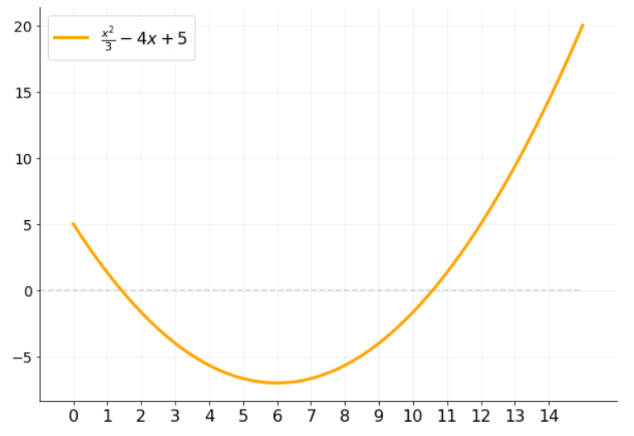
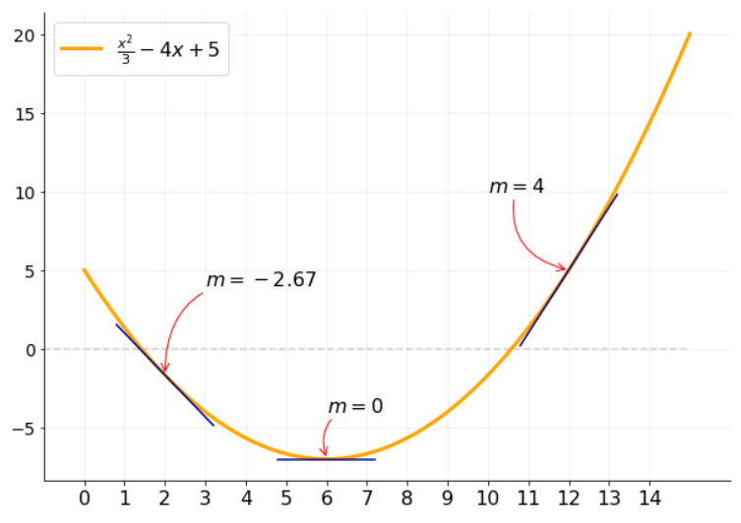
$$g\left(x\right)={(2x}^{2}+5)(4x−1)$$

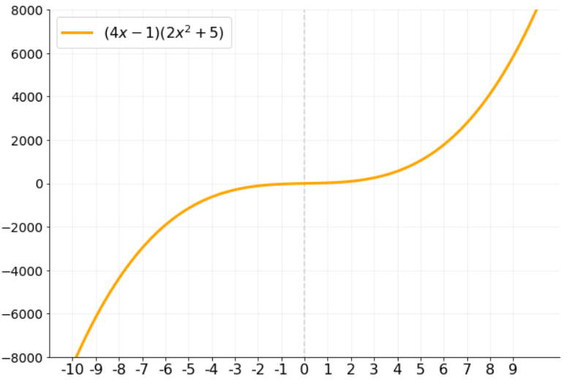

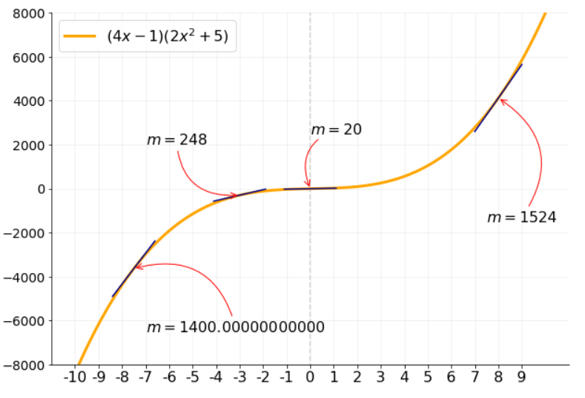

$$f\left(s\right)={\sqrt{3}(s}^{3}−s^{2})$$

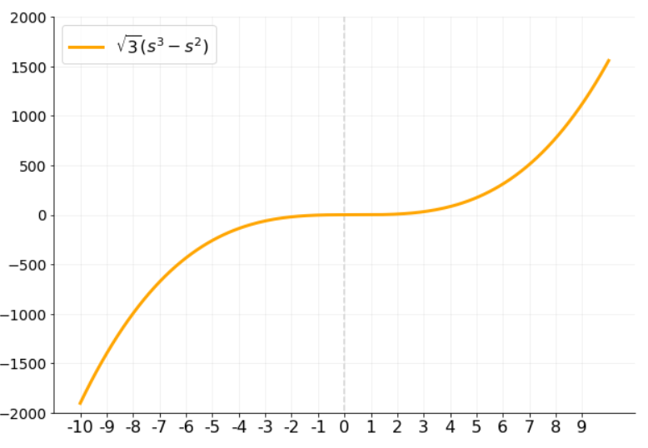

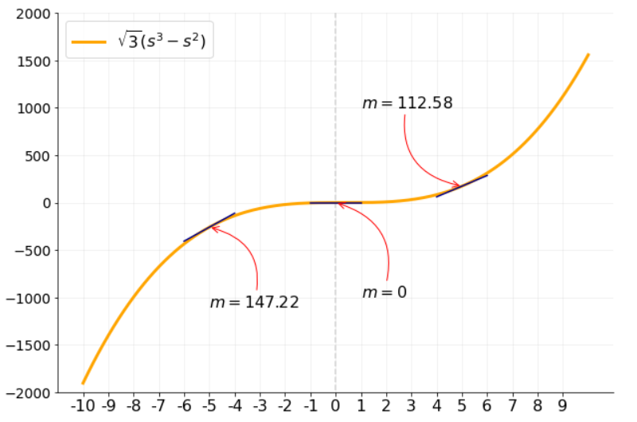

$$f\left(x\right)={\frac{1}{3}x}^{2}−4x+5$$

Máximos y mínimos
Funciones crecientes y decrecientes
Una función definida en un intervalo es creciente en ese intervalo si y sólo sí:
$$f\left(x_{1}\right)<f\left(x_{2}\right) siempre que x_{1}<x_{2}$$
Donde $x_{1}$y $x_{2}$ son dos números cualesquiera del intervalo antes mencionado.
Una función definida en un intervalo es decreciente en ese intervalo si y sólo sí:
$$f\left(x_{1}\right)>f\left(x_{2}\right) siempre que x_{1}<x_{2}$$
Donde $x_{1}$y $x_{2}$ son dos números cualesquiera del intervalo antes mencionado.

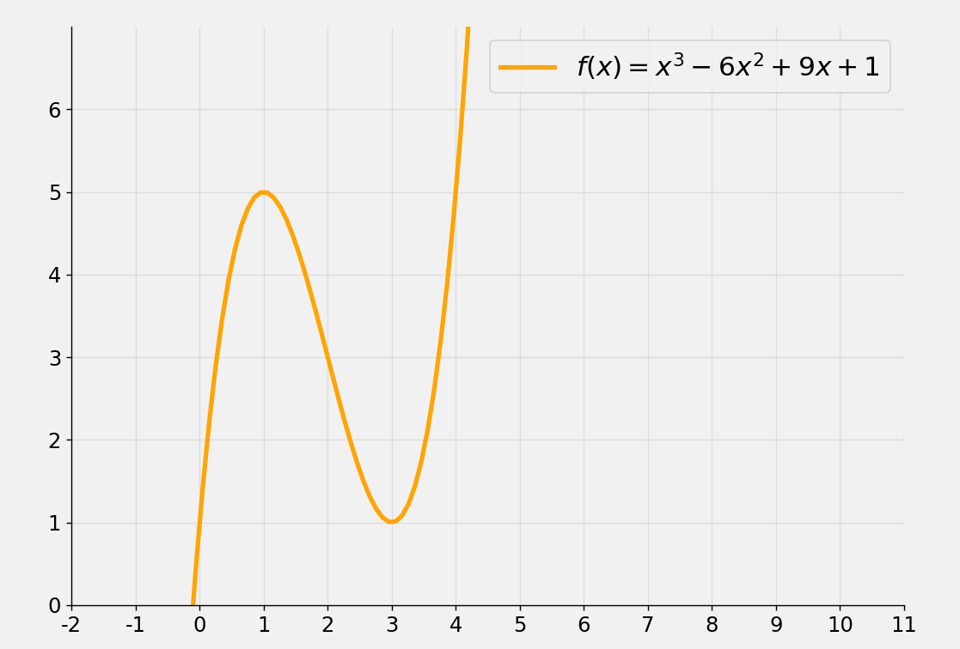
$$x_{1}$$
$$x_{2}$$
Creciente
Decreciente
Creciente
$$A$$
$$B$$
$$C$$
$$D$$
 | X | f(x)
x1 | 0 | 1
x2 | 1 | 5

 | X | f(x)
x1 | 1 | 5
x2 | 3 | 1

Valores máximos y mínimos de funciones
La interpretación de la derivada como la pendiente de la recta tangente proporciona información sobre el comportamiento de las funciones.
Por ejemplo, a través de la derivada de una función, podemos determinar en qué intervalos es creciente o decreciente. Entonces, en general, podemos saber cuándo una función (en qué valores de $x$) alcanza un valor máximo o mínimo.
Teorema: Sea $f$ una función continua en el intervalo cerrado $[a, b]$, y diferenciable en el intervalo abierto $(a, b)$, entonces:
(i) Si $f^{′}\left(x\right)>0$ para todo $x$ en $(a, b)$, entonces $f$ es creciente en $[a, b]$
(ii) Si $f^{′}\left(x\right)<0$ para todo $x$ en $(a, b)$, entonces $f$ es decreciente en $[a, b]$
Pero entonces ¿Cómo determinar de manera exacta los intercalos de crecimiento y decrecimiento? Para ellos, necesitamos conocer los valores extremos de una función. En estos valores se produce el cambio de un intervalo creciente a decreciente, o de decreciente a creciente.
Teorema: Si $f(x)$ existe para todos los valores de $x$ en el intervalo abierto $(a, b)$, y si $f$ tiene un extremo en $c$, donde $a<c<b$, y además $f^{′}\left(c\right)$ existe, entonces $f^{′}\left(c\right)=0$.
Es decir, si la función alcanza un valor máximo o mínimo en el punto $c$, entonces la derivada de $f$ evaluada en aquel punto $c$ es será igual a 0. En otras palabras, la pendiente de la función en un punto extremo (ya sea máximo o mínimo) será igual a 0.
Por lo tanto, para determinar en qué puntos la una función alcanza un punto extremo (creciente o decreciente), debemos igualar a 0 la derivada de la función, y "despejar" la variable. Con esto, obtenemos los puntos críticos de la derivada de la función.

Entonces, para determinar analíticamente los extremos relativos de $f$ y los intervalos de crecimiento/decrecimiento, debemos:
1. Obtener la derivada de $f$, es decir, $f′(x)$
2. Determinar los números (puntos) críticos de $f$, es decir, los valores de $x$ para los cuales $f^{′}\left(x\right)=0$ o para los que $f′(x)$ no existe.
3. El (los) punto(s) crítico(s) será(n) $(x, f\left(x\right))$: el $x$ encontrado en el paso anterior y su correspondiente imagen. Esto es importante ya que un punto tiene dos coordenadas: x e y.
4. Aplicar el criterio de la primera derivada para determinar si son máximos o mínimos.
5. Determinar los intervalos de crecimiento - decrecimiento.

No todo punto crítico es un extremo relativo.

Criterio de la segunda derivada para extremos relativos:
Sea $c$ un número (punto) crítico de una función $f$ en el que $f^{′}\left(c\right)=0$, y suponiendo que $f′′$ existe para todos los valores de $x$ en un intervalo abierto que contiene a $c$, entonces:
(i) Si $f^{′′}\left(c\right)<0$, $f$ tiene un valor máximo relativo en $c$.
(ii) Si $f^{′′}\left(c\right)>0$, $f$ tiene un valor mínimo relativo en $c$.

Ejemplos 2
Determinar los puntos críticos y los intervalos de crecimiento/decrecimiento de las siguientes funciones:

$$f\left(x\right)={5x}^{2}+20x+3$$
$$f\left(x\right)=x^{3}−6x^{2}+9x+1$$

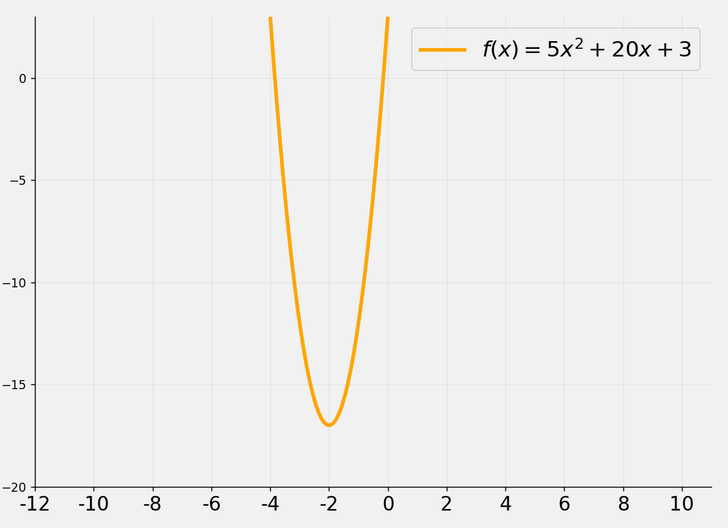
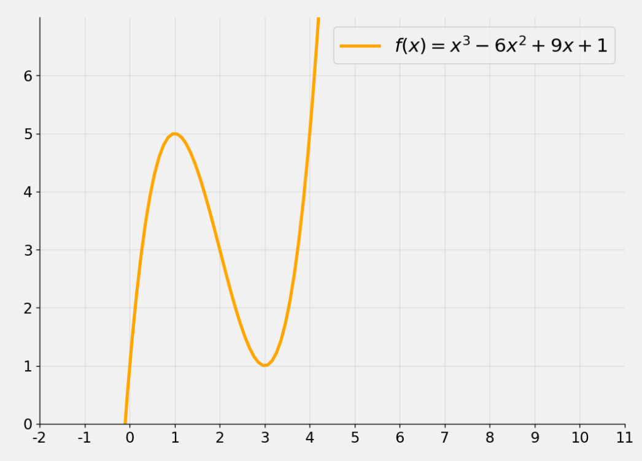

(1, 5)

(3, 1)
(-2, -17)

$$f\left(x\right)={5x}^{2}+20x+3$$
$$f\left(x\right)=x^{3}−6x^{2}+9x+1$$

$$f′\left(x\right)=10x+20$$
$$f′\left(x\right)={3x}^{2}−12x+9$$

$$10x+20=0$$
$${3x}^{2}−12x+9=0$$
Debemos igualar a 0 la derivada, para despejar x. Este x es la coordenada en x del punto crítico.
$${3(x}^{2}−4x+3)=0$$
$$10x=−20$$

$$3(x−3)(x−1)=0$$
$$x=\frac{−20}{10}=−2$$
En este caso, obtenemos dos puntos crítos. Uno tendrá por coordenada en x al 3, y el otro tendrá por coordenada en x al 1. Los puntos críticos de la función se obtentrán al reemplazar el 1 y el 3 (las x en donde la derivada es igual a 0) en la función original. Esto se hace porque un punto crítico es, precisamente, un punto: una coordenada x y una coordenada en y.
$$x_{1}=3$$
El punto crítico de la función se obtentrá al reemplazar (-2) (que es la x en donde la derivada es igual a 0) en la función original. Esto se hace porque un punto crítico es, precisamente, un punto: una coordenada x y una coordenada en y.
$$x_{1}=1$$

$$f\left(−2\right)={5(−2)}^{2}+20(−2)+3$$
$$f\left(1\right)=1^{3}−6{\left(1\right)}^{2}+9(1)+1$$
$$f\left(−2\right)=20−40+3$$
$$f\left(1\right)=1−6+9+1$$
$$f\left(−2\right)=−17$$
$$f\left(1\right)=5$$
Por lo tanto, el primer punto crítico de la función es (1, 5)

$$punto crítico=(−2,−17)$$

Una vez obtenido el punto crítico, debemos evaluar la derivada en números (coordanada x) menores que el punto crítico (a su izquierda) y mayores que el punto crítico ( a su derecha). El objetivo es observar el signo del resultado de evaluar la derivada.
$$f\left(3\right)=3^{3}−6{\left(3\right)}^{2}+9(3)+1$$

$$f\left(3\right)=27−54+27+1$$

$$f\left(3\right)=1$$
Por lo tanto, el segundo punto crítico de la función es (3, 1)

Evaluamos la derivada de f en algún número a la izquierda de -2 (menor que -2), en este caso, elegimos x = -3, y nos fijamos en el signo del resultado.
Evaluamos la derivada de f en algún número a la izquierda de -2 (menor que -2), en este caso, elegimos x = -3, y nos fijamos en el signo del resultado.
Una vez obtenido los puntos críticos, debemos evaluar la derivada en números (coordanada x) menores que que el primer punto crítico (a su izquierda), mayores que el punto crítico y menores que el segundo punto crítico (es decir, entre ambos puntos críticos), y mayores que el segundo punto crítico (a su derecha). El objetivo es observar el signo del resultado de evaluar la derivada en cada intervalo.

$$f′\left(x\right)=10x+20$$
$$f′\left(x\right)=10x+20$$

$$f′\left(−3\right)=10(−3)+20$$
$$f^{′}(0)=10∗0+20$$
Evaluamos la derivada de f en algún número a la izquierda del 1 (menor que 1), en este caso, elegimos x = 0, y nos fijamos en el signo del resultado.
Evaluamos la derivada de f en algún número mayor a 3 (a la derecha de 3), en este caso, elegimo x = 4 y nos fijamos en el signo del resultado.
$$f^{′}(−3)=−10$$
$$f^{′}(0)=20$$
Evaluamos la derivada de f en algún número entre el 1 y el 3, en este caso, elegimos x = 2, y nos fijamos en el signo del resultado.
$$(−2)$$

$$−$$
$$+$$
$$f^{′}\left(x\right)=3(x−3)(x−1)$$
$$f^{′}\left(x\right)=3(x−3)(x−1)$$
$$f^{′}\left(x\right)=3(x−3)(x−1)$$

$$f^{′}\left(0\right)=3(0−3)(0−1)$$
$$f^{′}\left(2\right)=3(2−3)(2−1)$$
$$f^{′}\left(4\right)=3(4−3)(4−1)$$
A la izquierda del -2, la derivada da resultados con signo netaivo (la función es decreciente). A la derecha del -2, la derivada da resultados positivos (la función es creciente). Por lo tanto, el punto crítico (-2, -17) resultó ser un punto mínimo relativo de la función.
$$f^{′}\left(2\right)=3\left(−1\right)\left(1\right)=−3$$
$$f^{′}\left(4\right)=3\left(1\right)\left(3\right)=9$$
$$f^{′}\left(0\right)=3(−3)(−1)=9$$

$$(1)$$
$$(3)$$

$$]−∞, −2[ la funciónn es decreciente$$

$$]−2, ∞[ la funciónn es creciente$$
$$−$$
$$+$$
$$+$$

A la izquierda del 1, la derivada da resultados con signo positivo (la función es creciente). A la derecha del 1, la derivada da resultados negativos (la función es decreciente). Por lo tanto, el punto crítico (1, 5) resultó ser un punto máximo relativo de la función.
Entre el 1 y el 3, la derivada da resultados negativos (la función es decreciente). A la derecha del 3, la derivada da resultados positivos (la función es creciente). Por lo tanto, el punto crítioc (3, 1) es un mínimo relativo de la función.

$$]−∞, 1[ la funciónn es creciente$$

$$]1, 3[ la funciónn es decreciente$$

$$]3, ∞[ la funciónn es creciente$$

concavidad y ptos. de inflexión
Concavidad hacia arriba y concavidad hacia abajo.
Se dice que una función es cóncava hacia arriba (convexa) en el punto $(c, (f\left(c\right))$ si existen $f^{′}\left(c\right)$ y un intervalo abierto $I$ que contiene a $c$ tal que para todos los valores de $x≠c$ en $I$, el punto $(x, f\left(x\right))$ de la gráfica está arriba de la recta tangente a la gráfica en el punto $(c, f\left(c\right))$.
Se dice que una función es cóncava hacia abajo (cóncava) en el punto $(c, f\left(c\right))$ si existen $f^{′}\left(c\right)$ y un intervalo abierto $I$ que contiene a $c$ tal que para todos los valores de $x≠c$ en $I$, el punto $(x, f\left(x\right))$ de la gráfica está debajo de la recta tangente a la gráfica en el punto $(c, f\left(c\right))$.

$$A$$
$$B$$
$$C$$
$$D$$

Cóncava hacia abajo (cóncava), si la gráfica está por debajo de la recta tangente.

Cóncava hacia arriba (convexa), si la gráfica está por encima de la recta tangente.

$$F$$

$$E$$

Entonces ¿Cómo determinar en qué intervalos una función es cóncava hacia arriba o cóncava hacia abajo?
Teorema: Sea $f$ una función que es diferenciable en algún intervalo abierto $(a, b)$ que contiene a $c$, entonces:
(i) Si $f^{′′}\left(c\right)>0$, la función $f$ es cóncava hacia arriba (convexa) en el punto $(c, f\left(c\right))$
(ii) Si $f^{′′}\left(c\right)<0$, la función $f$ es cóncava hacia abajo (cóncava) en el punto $(c, f\left(c\right))$
Ya sabemos cómo determinar en qué puntos una función es cóncava o convexa. Nos falta determinar en qué puntos se produce el cambio en los cuáles una función pasa de ser cóncava a convexa o de convexa a cóncava. A estos puntos se les denomina puntos de inflexión.
Puntos de inflexión
Suponemos que la función $f$ es diferenciable (derivable) en algún intervalo abierto que contiene a $c$, y $\left(c, f\left(c\right)\right)$ es un punto de inflexión de $f$. Entonces, si $f′′(c)$ existe, $f^{′′}\left(c\right)=0$.
Es decir, los puntos de inflexión de una función son aquellos en los cuales la la segunda derivada es igual a 0: se iguala a 0 la segunda derivada de la función y se "despeja" la variable $x$, si existe dia derivada. Luego, se evalúa a la función en el $x$ obtenido en el "despeje" anterior, para obtener el punto de inflexión.

Valores máximos y mínimos de funciones
La interpretación de la derivada como la pendiente de la recta tangente proporciona información sobre el comportamiento de las funciones.
Por ejemplo, a través de la derivada de una función, podemos determinar en qué intervalos es creciente o decreciente. Entonces, en general, podemos saber cuándo una función (en qué valores de $x$) alcanza un valor máximo o mínimo.
Teorema: Sea $f$ una función continua en el intervalo cerrado $[a, b]$, y diferenciable en el intervalo abierto $(a, b)$, entonces:
(i) Si $f^{′}\left(x\right)>0$ para todo $x$ en $(a, b)$, entonces $f$ es creciente en $[a, b]$
(ii) Si $f^{′}\left(x\right)<0$ para todo $x$ en $(a, b)$, entonces $f$ es decreciente en $[a, b]$
Pero entonces ¿Cómo determinar de manera exacta los intercalos de crecimiento y decrecimiento? Para ellos, necesitamos conocer los valores extremos de una función.
Teorema: Si $f(x)$ existe para todos los valores de $x$ en el intervalo abierto $(a, b)$, y si $f$ tiene un extremo en $c$, donde $a<c<b$, y además $f^{′}\left(c\right)$ existe, entonces $f^{′}\left(c\right)=0$.
Es decir, si la función alcanza un valor máximo o mínimo en el punto $c$, entonces la derivada de $f$ evaluada en aquel punto $c$ es será igual a 0. En otras palabras, la pendiente de la función en un punto extremo (ya sea máximo o mínimo) será igual a 0.
Por lo tanto, para determinar en qué puntos la una función alcanza un punto extremo (creciente o decreciente), debemos igualar a 0 la derivada de la función, y "despejar" la variable. Con esto, obtenemos los puntos críticos de la derivada de la función.

Entonces, para determinar analíticamente los extremos relativos de $f$ y los intervalos de crecimiento/decrecimiento, debemos:
1. Obtener la derivada de $f$, es decir, $f′(x)$
2. Determinar los números (puntos) críticos de $f$, es decir, los valores de $x$ para los cuales $f^{′}\left(x\right)=0$ o para los que $f′(x)$ no existe.
3. El (los) punto(s) crítico(s) será(n) $(x, f\left(x\right))$: el $x$ encontrado en el paso anterior y su correspondiente imagen.
4. Aplicar el criterio de la primera derivada.

No todo punto crítico es un extremo relativo.

Ejemplos 3
Determinar los puntos de inflexión y concavidad de las siguientes funciones:

$$f\left(x\right)={(1−2x)}^{3}$$
$$f\left(x\right)=x^{3}−6x^{2}+9x+1$$

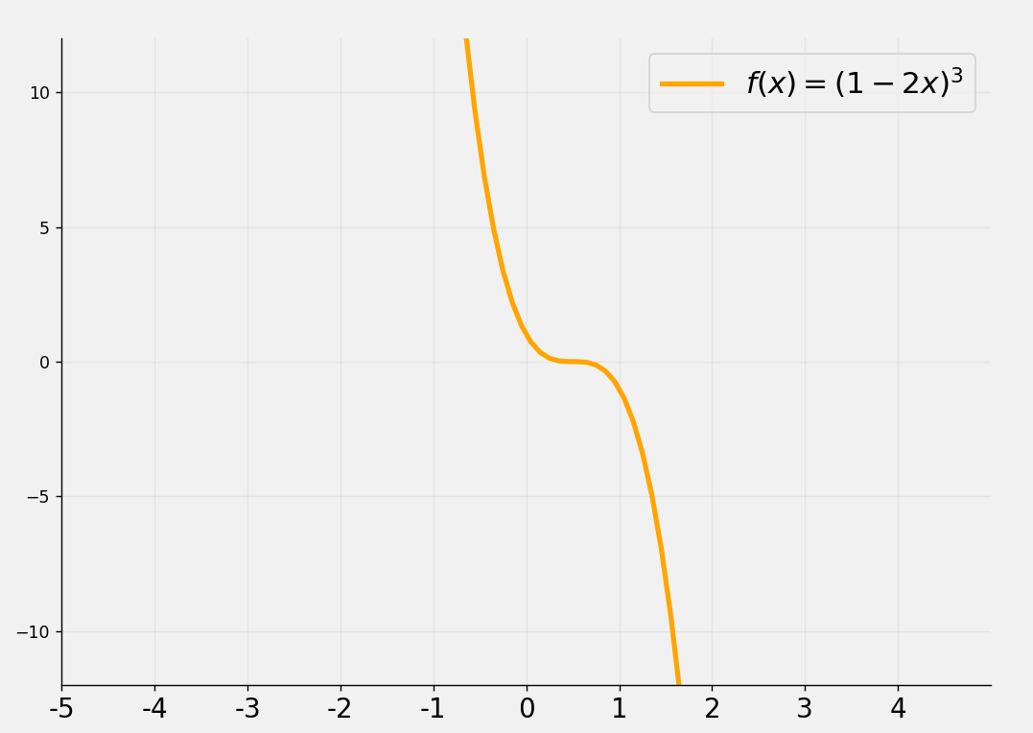

$$f\left(x\right)={(1−2x)}^{3}$$
$$f\left(x\right)=x^{3}−6x^{2}+9x+1$$

$$f′\left(x\right)={3\left(1−2x\right)}^{2}(−2)$$
$$f′\left(x\right)={3x}^{2}−12x+9$$
$$f′\left(x\right)={−6\left(1−2x\right)}^{2}$$
$$f′′\left(x\right)=6x−12$$
Obtenemos la segunda derivada de f

$$f′′\left(x\right)={−6\left(2\right)\left(1−2x\right)}^{2−1}(−2)$$
Obtenemos la segunda derivada de f
Debemos igualar a 0 la segunda derivada de la función, para obtener la coordenada en x del punto de inflexión.

$$f^{′′}(x)=−12(1−2x)(−2)$$

$$6x−12=0$$
$$f^{′′}(x)=24(1−2x)$$

$$6x=12$$
$$f^{′′}\left(x\right)=24−48x$$
$$x=\frac{12}{6}$$
Debemos igualar a 0 la segunda derivada de la función, para obtener la coordenada en x del punto de inflexión.

$$x=2$$

El punto de inflexión tiene por coordenada en x al 2. Para obtener el punto como tal (dos coordenadas), debemos reemplazar el 2 en la función original, para obtener la coordenada y del punto de inflexión
$$24−48x=0$$

$$−48x=−24 /∗(−1)$$

$$48x=24$$
$$f\left(2\right)=2^{3}−6{\left(2\right)}^{2}+9(2)+1$$
$$x=\frac{24}{48}=\frac{1}{2}$$
$$f\left(2\right)=8−24+18+1$$

$$f\left(2\right)=3$$

El punto de inflexión tiene por coordenada en x al 1/2. Para obtener el punto como tal (dos coordenadas), debemos reemplazar el 1/2 en la función original, para obtener la coordenada y del punto de inflexión

EL punto de inflexión está en la coordenada (2, 3) (ver el gráfico más arriba)

$$f\left(\frac{1}{2}\right)={(1−2\frac{1}{2})}^{3}$$

Una vez obtenido el punto de inflexión, debemos evaluar la segunda derivada en números (coordanada x) menores que el punto de inflexión (a su izquierda) y mayores que el punto de inflexión ( a su derecha). El objetivo es observar el signo del resultado de evaluar lasegunda derivada.
$$f\left(\frac{1}{2}\right)={(1−1)}^{3}$$

$$f\left(\frac{1}{2}\right)={(0)}^{3}=0$$

Evaluamos la segunda derivada de f en algún número a la izquierda de 2 (menor que 2), en este caso, elegimos x = 0 y nos fijamos en el signo del resultado.
Evaluamos la segunda derivada de f en algún número a la derechaa de 2 (mayor que 2), en este caso, elegimos x = 3 y nos fijamos en el signo del resultado.

EL punto de inflexión está en la coordenada (1/2, 0) (ver el gráfico más arriba)

Una vez obtenido el punto de inflexión, debemos evaluar la segunda derivada en números (coordanada x) menores que el punto de inflexión (a su izquierda) y mayores que el punto de inflexión ( a su derecha). El objetivo es observar el signo del resultado de evaluar lasegunda derivada.
$$f′′\left(x\right)=6x−12$$
$$f′′\left(x\right)=6x−12$$
$$f′′\left(0\right)=6(0)−12$$
$$f′′\left(3\right)=6(3)−12$$
$$(2)$$
$$f′′\left(0\right)=−12$$
$$f′′\left(3\right)=6$$

$$−$$
$$+$$
Evaluamos la segunda derivada de f en algún número a la izquierda de 1/2 (menor que 1/2), en este caso, elegimos x = 0 y nos fijamos en el signo del resultado.
Evaluamos la segunda derivada de f en algún número a la derecha de 1/2 (mayor que 1/2), en este caso, elegimos x = 1 y nos fijamos en el signo del resultado.

A la izquierda del 2, la segunda derivada da resultados con signo netaivo (la función es cóncava hacia abajo o, simplemente, cóncava). A la derecha del 2, la segunda derivada da resultados positivos (la función es cóncava hacia arriba, o convexa).

$$f^{′′}\left(x\right)=24−48x$$
$$f^{′′}\left(x\right)=24−48x$$
$$f^{′′}\left(1\right)=24−48(1)$$
$$f^{′′}\left(0\right)=24−48(0)$$
$$]−∞, 2[ es cóncaba hacia abajo$$
$$f^{′′}\left(1\right)=−24)$$
$$f^{′′}\left(0\right)=24)$$
$$(\frac{1}{2})$$
$$]2, ∞[ es cóncaba hacia arriba o convexa$$

$$+$$
$$−$$

A la izquierda del 1/2, la segunda derivada da resultados con signo positivo (la función es cóncava hacia arriba o convexa). A la derecha del 1/2, la segunda derivada de f da resultados negativos (la función es cóncava hacia abajo, o simplemente, cóncava).

$$]−∞, \frac{1}{2}[ es cóncaba hacia arriba$$

$$]\frac{1}{2}, ∞[ es cóncaba hacia abajo$$

